画面設計書
プロジェクト演習 タスク編集機能

 | レイヤー | 配置場所 |  |  | ファイル名 |  |  | 内容
 | View | WebApp |  |  | task-edit.jsp |  |  | タスク詳細画面から遷移し、表示されたタスク詳細画面にて変更を行う
 |  |  |  |  |  |  |  | タスク名:テキストボックス(50) カテゴリーID:セレクトタブ(カテゴリーIDを元にカテゴリー名を表示) 期限:date(date型で取得する) 担当者:セレクト(ユーザーIDを元にユーザー名を表示:24文字) ステータス情報:セレクトタブ(ステータスコードを元にステータス名を表示) メモ:テキストボックス(100)

 |  |  |  |  | task-edit-result.jsp |  |  | タスク編集が成功した場合、タスク編集結果を表示してメニュー画面へ遷移
 |  |  |  |  | task-edit-failure.jsp |  |  | タスク編集が失敗した場合、失敗画面を表示し、一覧画面へ
 | Controller | Servlet |  |  | TaskDetailServlet.java |  |  | 一覧表示画面で選択したタスクの情報を保持し、表示する
 |  |  |  |  | TaskEditServlet.java |  |  | 入力された変更点を使用し、DBで変更を行う
 | Model | model.DAO |  |  | TaskCategoryUserStatusDAO |  |  | 一覧表示画面で選択したタスクを保持し、表示を行う 入力された変更点を元にDBに変更を行う

 |  | model.entity |  |  | TaskCategoryUserStatusBean |  |  | TaskCategoryUserStatusDAOで使用する雛型

 | 画面設計書 | システム名 |  | グループ名 |  | 作成日 | 担当 | 承認印
 |  | タスク変更画面 |  | ProjectX

 | 画面名称 | タスク変更画面
 | 画面レイアウト
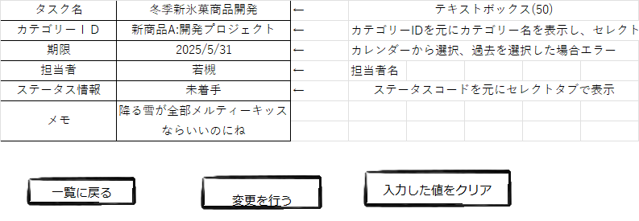

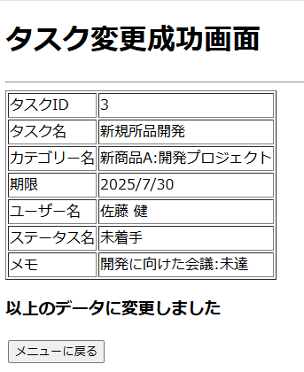
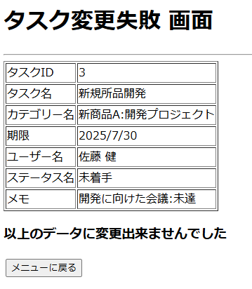

 | フォーム定義
 | action | /TaskEditServlet |  |  |  |  | method | post
 | 識別ID | ラベル | type | name | value | 備考
 | タスク名 |  | textbox | taskname | ※1参考 | 50文字の制限をかける
 | カテゴリーID |  | select | categoryid | ※1参考 | カテゴリーIDを参照し、カテゴリー名を表示する
 | 期限 |  | calender | limitdate | ※1参考 | カレンダーの仕様を調べておく NULL可
 | 担当者 |  | select | repname | ※1参考 | 担当者名を検索し、ユーザIDを取得
 | ステータス情報 |  | select | statuscd | ※1参考 | ステータスコードを参照し、ステータス名を表示する
 | メモ |  | textbox | memo |  | 100文字の制限をかける null可
 |  |  |  |  |  | ※1 詳細画面で表示した値を設定する
 | クリア |  | reset | reset | クリア
 | 変更 |  | submit |  | 変更
 | フォーム定義
 | action | /TaskListServlet |  |  |  |  | method | get
 | 識別ID | ラベル | type | name | value | 備考
 | 一覧に戻る |  | submit |  | 一覧に戻る
 | フォーム定義
 | action | menu.jsp |  |  |  |  | method | get
 | 識別ID | ラベル | type | name | value | 備考
 | メニューに戻る |  | submit |  | メニューに戻る

詳細クラス図
詳細クラス図 |  | システム名 |  | グループ名 | 作成日 | 担当 | 承認印
 |  | タスク変更画面 |  |  | 2024-12-06 | 坂上

Web Contents
JSP | JSP |  | JSP
task-edit.jsp | task-edit-result.jsp |  | task-edit-failure.jsp

Servlet
TaskDetailServlet |  | TaskEditServlet.java
TaskDetailServlet() |  | TaskEditServlet()
#doGet(request,response): void |  | #doGet(request,response): void
#doPost(request,response): void |  | #doPost(request,response): void

 |  | model

entity
dao
TaskCategoryUserStatusBean
----------------------------------------
- taskId: int
- taskName: String
- categoryId: int
- categoryName : String
- limitDate : date
- userId : String
- userName : String
- statusCode : String
- statusName : String
- memo : String
- createDatetime : Timestamp
- updateDatetime : Timestamp
----------------------------------------
+ TaskCategoryUserStatusBean()
+ getTaskId() : String
+ setTaskId(taskid : int): void
+getTaskName(): String
+setTaskName(taskname : String): void
+getCategoryId() : String
+setCategoryId(categoryid : int) void
+getCategoryName() : String
+setCategoryName(categoryName : String)
void
+getLimitDate():Date
+setLimitDate(limitdate:date):void
+getUserId():String
+setUserId(useid:String) : void
+getUserName():String
+setUserName(userName:String) : void
+getStatusCode():String
+setStatusCode(statuscode:String) void
+getStatusName():String
+setStatusName(statusName:String) :void
+getMemo():String
+setMemo(memo):void
+getCreateDateTime():Timestamp
+setCreateDateTime
(createDatetime:Timestamp) : void
+getUpdateDateTime() : Timestamp
+setUpdateDateTime
(updateDateTime : TimeStamp) : void
ConnectionManager
--------------------------------------------------------------------
-URL : String = "jdbc:mysql://localhost:3306/task_db"
-USER : String = "root"
-PASWORD : String = "root"
---------------------------------------------------------------------
+getConnection() : Connection

TaskCategoryUserStatusDAO
--------------------------------------
--------------------------------------
+update
(tcus:TaskCategoryUserStatusBean)
:int

